手順書
操作手順書 |  |  |  |  | 作成日時：2019/10/23-16:52:50

 | １．操作環境

 |  |  | シナリオファイル名 | C:\Users\Administrator\Desktop\動作確認手順\入庫予定照会.winsnr

 | ２．操作手順

 |  | ２．１．シナリオ：入庫予定照会
 |  |  | ２．１．１．[入庫予定照会 ]ウィンドウ |  |  | 確認日 | 結果
 |  |  | 画面 | 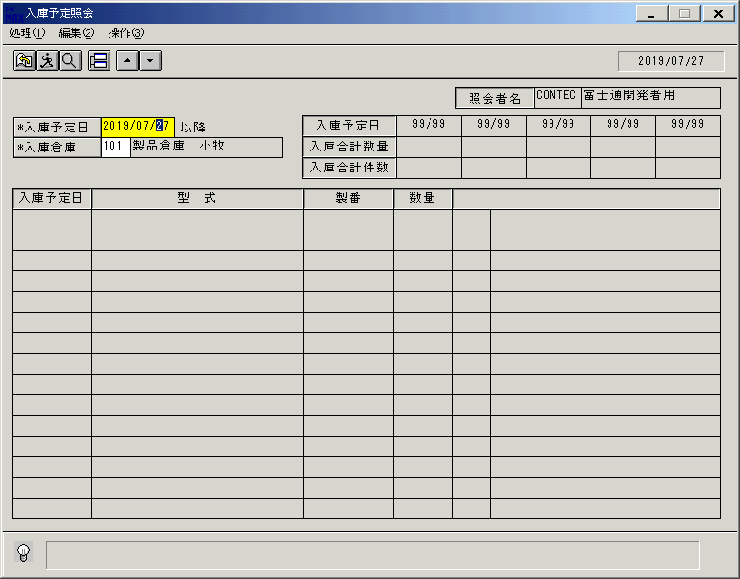
 |  |  | 操作内容 | 「入庫予定照会 」ウィンドウを初期画面表示します。「入庫予定日」を入力します。

 |  |  | ２．１．２．[入庫予定照会 ]ウィンドウ |  |  | 確認日 | 結果
 |  |  | 画面 | 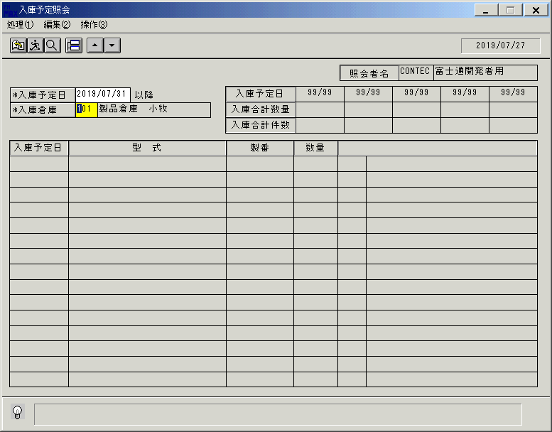
 |  |  | 操作内容 | 「入庫倉庫」を入力し、Enterキーを押します。

 |  |  | ２．１．３．[入庫予定照会 ]ウィンドウ |  |  | 確認日 | 結果
 |  |  | 画面 | 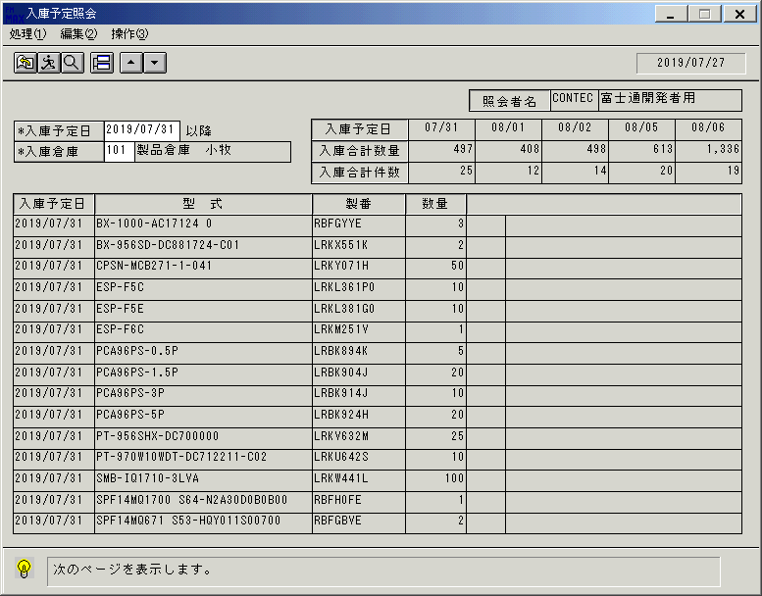
 |  |  | 操作内容 | 明細が表示されます。

 |  |  | ２．１．４．[入庫予定照会 ]ウィンドウ |  |  | 確認日 | 結果
 |  |  | 画面 | 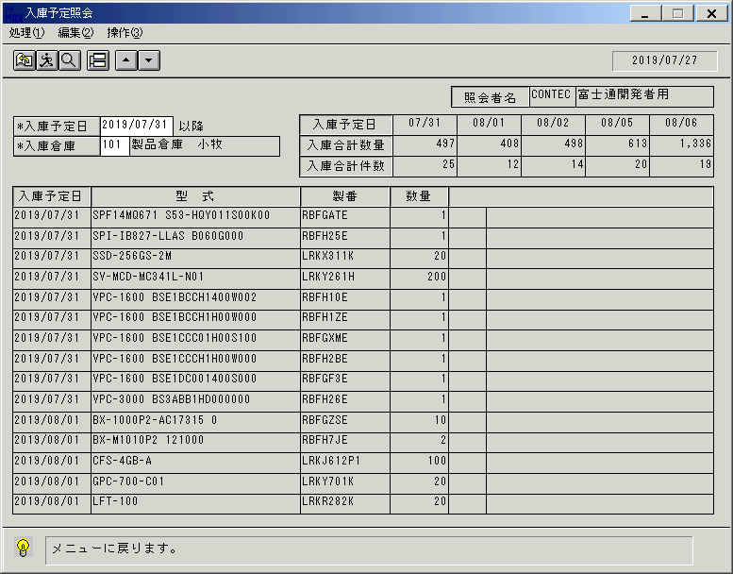
 |  |  | 操作内容 | 終了ボタンをクリックします。

 |  |  | ２．１．５．[入庫予定照会 ]ウィンドウ - [入庫予定照会 ]ウィンドウ |  |  | 確認日 | 結果
 |  |  | 画面 | 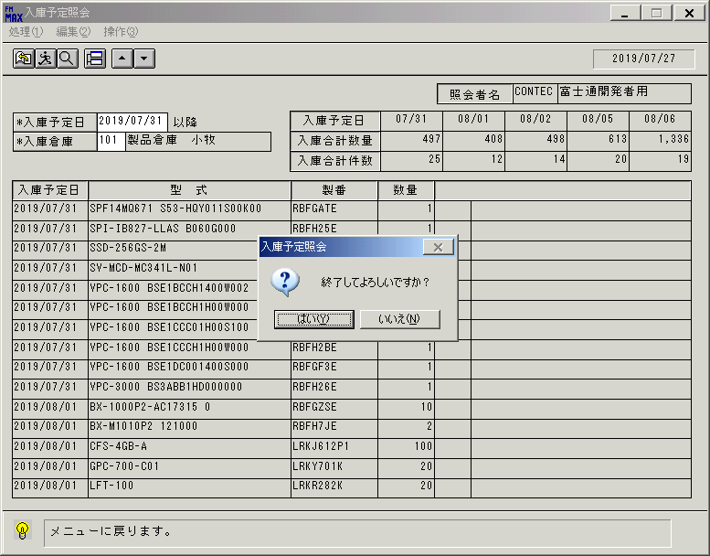
 |  |  | 操作内容 | 「はい」をクリックします。

 |  |  |  |  |  | 確認日 | 結果

画面（入庫予定照会）
画面項目説明 |  |  |  | ユーザ名：㈱コンテック殿 |  |  |  |  |  |  | ｼｽﾃﾑ名：新総合情報システム |  |  |  |  | ﾌﾟﾛｾｽID/名：販売システム |  |  | 作成日:２００６年０９月２９日
 |  |  |  |  |  |  |  |  |  |  | ｼﾞｮﾌﾞID/名：NYK／ |  |  |  |  | ﾌﾟﾛｸﾞﾗﾑID/名：NYKDL51/入庫予定照会 |  |  | 作成者：R&D) 隈元

 | 【画面項目説明】 |  | 画面名：入庫予定照会 |  |  |  |  |  |  |  |  |  | FormID：NYKDL51 |  | ﾓｰﾄﾞ |  | 初期状態
 |  |  |  |  |  |  |  |  |  |  |  |  |  |  | 権限
 | № | 入出力項目名 |  |  | 入力 |  | 表示 | 属性 | 表示桁 | 入力桁 | レ | データソース |  | 項目名(初期値） |  |  |  | 項目説明
 |  |  |  |  | 必須 | 任意

 | 1 | 入庫予定日（開始） |  |  | ○ |  | ○ | 9 | 8 | 8 |  |  |  |  |  |  |  | 運用日付を初期表示
 | 2 | 入庫倉庫（コード） |  |  | ○ |  | ○ | 9 | 3 | 3 |  | 入庫予定照会前回情報 |  | 倉庫コード |  |  |  | 前回入力値が存在する場合初期表示。
 | 3 | 入庫倉庫（名称） |  |  |  |  | ○ | NX | 20 | 0 |  | 倉庫マスタ |  | 倉庫名称 |  |  |  | 前回入力値が存在する場合初期表示。
 | 4 | 入庫予定日A |  |  |  |  | ○ | 9 | 4 | 0 |  |  |  |  |  |  |  | 99/99
 | 5 | 入庫合計数量A |  |  |  |  | ○ | 9 | 6 | 0 |  |  |  |  |  |  |  | 空白
 | 6 | 入庫合計件数A |  |  |  |  | ○ | 9 | 6 | 0 |  |  |  |  |  |  |  | 空白
 | 7 | 入庫予定日B |  |  |  |  | ○ | 9 | 4 | 0 |  |  |  |  |  |  |  | 99/99
 | 8 | 入庫合計数量B |  |  |  |  | ○ | 9 | 6 | 0 |  |  |  |  |  |  |  | 空白
 | 9 | 入庫合計件数B |  |  |  |  | ○ | 9 | 6 | 0 |  |  |  |  |  |  |  | 空白
 | 10 | 入庫予定日C |  |  |  |  | ○ | 9 | 4 | 0 |  |  |  |  |  |  |  | 99/99
 | 11 | 入庫合計数量C |  |  |  |  | ○ | 9 | 6 | 0 |  |  |  |  |  |  |  | 空白
 | 12 | 入庫合計件数C |  |  |  |  | ○ | 9 | 6 | 0 |  |  |  |  |  |  |  | 空白
 | 13 | 入庫予定日D |  |  |  |  | ○ | 9 | 4 | 0 |  |  |  |  |  |  |  | 99/99
 | 14 | 入庫合計数量D |  |  |  |  | ○ | 9 | 6 | 0 |  |  |  |  |  |  |  | 空白
 | 15 | 入庫合計件数D |  |  |  |  | ○ | 9 | 6 | 0 |  |  |  |  |  |  |  | 空白
 | 16 | 入庫予定日E |  |  |  |  | ○ | 9 | 4 | 0 |  |  |  |  |  |  |  | 99/99
 | 17 | 入庫合計数量E |  |  |  |  | ○ | 9 | 6 | 0 |  |  |  |  |  |  |  | 空白
 | 18 | 入庫合計件数E |  |  |  |  | ○ | 9 | 6 | 0 |  |  |  |  |  |  |  | 空白
 | 19 | 入力担当者（コード） |  |  |  |  | ○ | X | 6 | 0 |  |  |  |  |  |  |  | 空白
 | 20 | 入力担当者（名称） |  |  |  |  | ○ | NX | 20 | 0 |  | 担当者マスタ |  | 担当者名 |  |  |  | ログインした担当者コードの名称を担当者マスタより表示。
 | 21 | 入庫予定日 |  |  |  |  | ○ | 9 | 8 | 0 |  |  |  |  |  |  |  | 空白
 | 22 | 型式 |  |  |  |  | ○ | X | 30 | 0 |  |  |  |  |  |  |  | 空白
 | 23 | 製番 |  |  |  |  | ○ | X | 10 | 0 |  |  |  |  |  |  |  | 空白
 | 24 | 数量 |  |  |  |  | ○ | 9 | 6 | 0 |  |  |  |  |  |  |  | 空白
 | 25 | 仕入先（コード） |  |  |  |  | ○ | X | 5 | 0 |  |  |  |  |  |  |  | 空白
 | 26 | 仕入先（名称） |  |  |  |  | ○ | NX | 30 | 0 |  |  |  |  |  |  |  | 空白

起動元EXE
システム情報
制御ファイル
データファイル
起動先EXE

画面（入庫予定照会） (2)
画面項目説明 |  |  |  | ユーザ名：㈱コンテック殿 |  |  |  |  |  |  | ｼｽﾃﾑ名：新総合情報システム |  |  |  |  | ﾌﾟﾛｾｽID/名：販売システム |  |  | 作成日:２００６年０９月２９日
 |  |  |  |  |  |  |  |  |  |  | ｼﾞｮﾌﾞID/名：NYK／ |  |  |  |  | ﾌﾟﾛｸﾞﾗﾑID/名：NYKDL51/入庫予定照会 |  |  | 作成者：R&D) 隈元

 | 【画面項目説明】 |  | 画面名：入庫予定照会 |  |  |  |  |  |  |  |  |  | FormID：NYKDL51 |  | ﾓｰﾄﾞ |  | 実行ボタン押下時
 |  |  |  |  |  |  |  |  |  |  |  |  |  |  | 権限
 | № | 入出力項目名 |  |  | 入力 |  | 表示 | 属性 | 表示桁 | 入力桁 | レ | データソース |  | 項目名(初期値） |  |  |  | 項目説明
 |  |  |  |  | 必須 | 任意

 | 1 | 入庫予定日（開始） |  |  | ○ |  | ○ | 9 | 8 | 8 |  |  |  |  |  |  |  | 検索する入庫予定情報の入庫予定日を入力する。当日日付を初期値として表示。
 | 2 | 入庫倉庫（コード） |  |  | ○ |  | ○ | 9 | 3 | 3 |  |  |  |  |  |  |  | 検索する入庫予定情報の倉庫コードを入力する。
 | 3 | 入庫倉庫（名称） |  |  |  |  | ○ | NX | 20 | 0 |  | 倉庫マスタ |  | 倉庫名称 |  |  |  | 入庫倉庫コードの名称を倉庫マスタから表示。
 | 4 | 入庫予定日A |  |  |  |  | ○ | 9 | 4 | 0 |  |  |  |  |  |  |  | 入力した入庫予定日を表示。
 | 5 | 入庫合計数量A |  |  |  |  | ○ | 9 | 6 | 0 |  | 入庫予定ファイル |  | 入庫数量 - 入庫済数量の合計 |  |  |  | 入庫予定日Aにおける入庫総数を表示。
 | 6 | 入庫合計件数A |  |  |  |  | ○ | 9 | 6 | 0 |  | 入庫予定ファイル |  | 取得件数の合計 |  |  |  | 入庫予定日Aにおける入庫総件数を表示。
 | 7 | 入庫予定日B |  |  |  |  | ○ | 9 | 4 | 0 |  | カレンダーマスタ |  |  |  |  |  | 入力した入庫予定日＋1物流稼働日を表示。
 | 8 | 入庫合計数量B |  |  |  |  | ○ | 9 | 6 | 0 |  | 入庫予定ファイル |  | 入庫数量 - 入庫済数量の合計 |  |  |  | 入庫予定日Bにおける入庫総数を表示。
 | 9 | 入庫合計件数B |  |  |  |  | ○ | 9 | 6 | 0 |  | 入庫予定ファイル |  | 取得件数の合計 |  |  |  | 入庫予定日Bにおける入庫総件数を表示。
 | 10 | 入庫予定日C |  |  |  |  | ○ | 9 | 4 | 0 |  | カレンダーマスタ |  |  |  |  |  | 入力した入庫予定日＋２物流稼働日を表示。
 | 11 | 入庫合計数量C |  |  |  |  | ○ | 9 | 6 | 0 |  | 入庫予定ファイル |  | 入庫数量 - 入庫済数量の合計 |  |  |  | 入庫予定日Cにおける入庫総数を表示。
 | 12 | 入庫合計件数C |  |  |  |  | ○ | 9 | 6 | 0 |  | 入庫予定ファイル |  | 取得件数の合計 |  |  |  | 入庫予定日Cにおける入庫総件数を表示。
 | 13 | 入庫予定日D |  |  |  |  | ○ | 9 | 4 | 0 |  | カレンダーマスタ |  |  |  |  |  | 入力した入庫予定日＋３物流稼働日を表示。
 | 14 | 入庫合計数量D |  |  |  |  | ○ | 9 | 6 | 0 |  | 入庫予定ファイル |  | 入庫数量 - 入庫済数量の合計 |  |  |  | 入庫予定日Dにおける入庫総数を表示。
 | 15 | 入庫合計件数D |  |  |  |  | ○ | 9 | 6 | 0 |  | 入庫予定ファイル |  | 取得件数の合計 |  |  |  | 入庫予定日Dにおける入庫総件数を表示。
 | 16 | 入庫予定日E |  |  |  |  | ○ | 9 | 4 | 0 |  | カレンダーマスタ |  |  |  |  |  | 入力した入庫予定日＋４物流稼働日を表示。
 | 17 | 入庫合計数量E |  |  |  |  | ○ | 9 | 6 | 0 |  | 入庫予定ファイル |  | 入庫数量 - 入庫済数量の合計 |  |  |  | 入庫予定日Eにおける入庫総数を表示。
 | 18 | 入庫合計件数E |  |  |  |  | ○ | 9 | 6 | 0 |  | 入庫予定ファイル |  | 取得件数の合計 |  |  |  | 入庫予定日Eにおける入庫総件数を表示。
 | 19 | 入力担当者（コード） |  |  |  |  | ○ | X | 6 | 0 |  |  |  |  |  |  |  | ログインした担当者コードを表示。
 | 20 | 入力担当者（名称） |  |  |  |  | ○ | NX | 20 | 0 |  | 担当者マスタ |  | 担当者名 |  |  |  | ログインした担当者コードの名称を担当者マスタより表示。
 | 21 | 入庫予定日 |  |  |  |  | ○ | 9 | 8 | 0 |  | 入庫予定ファイル |  | 入庫予定日 |  |  |  | 検索された入庫予定情報の入庫予定日を表示。
 | 22 | 型式 |  |  |  |  | ○ | X | 30 | 0 |  | 入庫予定ファイル |  | 型式 |  |  |  | 検索された入庫予定情報の型式を表示。
 | 23 | 製番 |  |  |  |  | ○ | X | 10 | 0 |  | 入庫予定ファイル |  | ロット番号 |  |  |  | 検索された入庫予定情報の製番を表示。
 | 24 | 数量 |  |  |  |  | ○ | 9 | 6 | 0 |  | 入庫予定ファイル |  | 数量 |  |  |  | 検索された入庫予定情報の数量を表示。
 | 25 | 仕入先（コード） |  |  |  |  | ○ | X | 5 | 0 |  | 発注トラン |  | 仕入先コード |  |  |  | 検索された入庫予定情報の仕入先コードを表示。
 | 26 | 仕入先（名称） |  |  |  |  | ○ | NX | 30 | 0 |  | 仕入先マスタ |  | 仕入先略称 |  |  |  | 検索された入庫予定情報の仕入先名称略称を表示。

起動元EXE
システム情報
制御ファイル
データファイル
起動先EXE

